Infraestructura (laaS)_1
Ficha Tecnica
Infraestructura como Servicio(IaaS)
 |  | Información General:
 |  | Nombre del Servicio: | Amazon EC2
 |  | Proveedor: | Amazon Web Services
 |  | Descripción: | Amazon EC2 cuenta con diferentes tipos de instancias que están diseñadas para cubrir distintas necesidades de trabajo. Hay opciones para usos generales, para computación intensiva, para aplicaciones que requieren mucha memoria, para aquellas que necesitan mucho almacenamiento y también para tareas que necesitan aceleración de hardware. Cada tipo de instancia utiliza procesadores de marcas como Intel, AMD, NVIDIA y AWS, los cuales ofrecen mejoras tanto en el rendimiento como en los costos.
 |  | Especificaciones del Servicio:
 |  | Computación: | Flexibilidad en la capacidad de cómputo en la nube. Uso mensual de 750 horas de instancias t2.micro o t3.micro con SLES, RHEL o LINUX, dependiendo de la región. Uso mensual de 750 horas de instancias t2.micro o t3.micro con Windows, según la región.
Características Técnicas: |  | Almacenamiento: | Las distintas tareas que se realizan en Amazon EC2 pueden requerir diferentes cantidades de almacenamiento. Además de la capacidad de almacenamiento incluida en las instancias, también contamos con Amazon Elastic Block Store (Amazon EBS) y Amazon Elastic File System (Amazon EFS) para cubrir otras necesidades de almacenamiento en la nube. Amazon EBS ofrece volúmenes de almacenamiento en bloque persistentes, confiables, consistentes y con baja latencia para ser utilizados con las instancias de Amazon EC2. Por otro lado, Amazon EFS brinda un almacenamiento de archivos en la nube simple, escalable, duradero y completamente administrado para facilitar el acceso compartido.
Escalabilidad: | Permite escalar verticalmente (más recursos para una instancia existente) y horizontalmente (más instancias) según las necesidades de la carga de trabajo. | Redes: | 1.Alto rendimiento de paquetes por segundo y baja latencia con una red mejorada. 2.Ejecute altos niveles de comunicaciones entre nodos con Elastic Fabric Adapter 3.Administrar servicios dinámicos de informática en la nube con direcciones IP elásticas 4.Alto rendimiento y baja latencia con clústeres de informática de alto rendimiento (HPC) 5.Acceda a los servicios alojados en AWS de manera fácil y segura con AWS PrivateLink
Disponibilidad: | Proporciona alta disponibilidad mediante la distribución de instancias en múltiples zonas de disponibilidad dentro de una región. | Seguridad: | El usuario tiene control completo sobre la visibilidad de sus sistemas. Los sistemas de seguridad de Amazon EC2 permiten colocar las instancias en ejecución en los grupos arbitrarios que desee. A continuación, con la interfaz de servicios web, puede especificar qué grupos pueden comunicarse con qué grupos y qué subredes IP en Internet pueden comunicarse con qué grupos. Esto le permite controlar el acceso a las instancias en un entorno altamente dinámico como el nuestro. Desde luego, también debe proteger su instancia como lo haría en cualquier otro servidor.
Durabilidad: | Utiliza almacenamiento duradero y replicado para asegurar la integridad de los datos. | Condiciones de Uso:
Gestión: | Permite la gestión de instancias a través de la consola de administración de AWS, la API de EC2, y herramientas de automatización como AWS CloudFormation y AWS Elastic Beanstalk. | Modelos de Pago: | Ofrece modelos de pago bajo demanda, reservados y spot, adaptándose a diferentes necesidades de uso y presupuesto.
Seguridad y Cumplimiento: |  | Soporte Técnico: | Incluye opciones de soporte técnico que van desde el soporte básico hasta el soporte empresarial, dependiendo de los requisitos del cliente.
Certificaciones: | ISO27001, ISO 27017, ISO 27018, SOC 1, SOC 2 Y SOC 3,PCI DSS. | SLA: | Garantiza un SLA del 99.99% para instancias EC2 dentro de una sola región en caso de uso en modo de ejecución bajo demanda.
Características de Seguridad: | Ofrece funcionalidades como grupos de seguridad, VPC (Virtual Private Cloud), IAM (Identity and Access Management), y cifrado de datos en tránsito y en reposo para garantizar la seguridad de los datos y las aplicaciones. | Información Adicional:
Estimación de Costos |  | Documentación: | Amplia documentación disponible que incluye guías, tutoriales, y ejemplos de uso para facilitar la implementación y configuración.
Tasa de Cambio Aproximada: | $145.712 / Semanal $20.816 / 8Horas | Regiones Disponibles: | Global
Almacenamiento Managed Disks |  | Redes:
SSD General Purpose (gp2): | El tipo de almacenamiento SSD General Purpose (gp2) es uno de los tipos de almacenamiento EBS (Elastic Block Store) disponibles en Amazon Web Services (AWS). | Transferencia de Datos hacia Internet | Incluye una cantidad gratuita de transferencia de datos salientes hacia Internet desde instancias EC2, con tarifas adicionales aplicables a volúmenes mayores.
HDD (sc1): | En Amazon Web Services (AWS), los HDD (sc1) son un tipo de almacenamiento denominado Cold HDD (sc1), parte de los servicios de almacenamiento administrado conocidos como Amazon Elastic Block Store (EBS).

Infraestructura (laaS)_2
Ficha Técnica
Infraestructura como Servicio(IaaS)
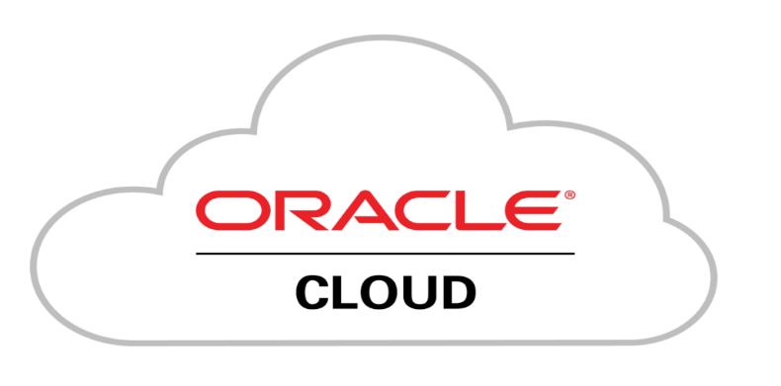 |  | Información General:
 |  | Nombre del Servicio: | Oracle Cloud Infrastructure (OCI)
 |  | Proveedor: | Oracle Corporation
 |  | Descripción: | OCI es una plataforma de nube empresarial que ofrece servicios de infraestructura escalables y seguros.

 |  | Computación: | OCI proporciona máquinas virtuales (VMs) con diferentes tamaños y configuraciones.
Características Técnicas: |  | Almacenamiento: | Ofrece almacenamiento en bloques, almacenamiento de objetos y sistemas de archivos.
Escalabilidad: | OCI permite escalar recursos vertical y horizontalmente según las necesidades. | Redes: | Incluye redes virtuales (VCNs), balanceadores de carga y servicios DNS.
Disponibilidad: | Ofrece alta disponibilidad y redundancia en sus servicios. | Seguridad: | Proporciona opciones de seguridad avanzadas, como firewalls de red y cifrado de datos.
Durabilidad: | Supresión de Únicos Puntos de Falla -Áreas Geográficas, Zonas de Disponibilidad y Zonas de Fallas -Cambio Automático y Recuperación en Caso de Desastres -Capacidad de Almacenamiento y Resistencia -Servicios de Bases de Datos con Gran Disponibilidad | Condiciones de Uso:
Gestión: | -Gestión de Recursos -Gestión de Acceso -Seguridad y Cumplimiento -Automatización -Monitoreo y Alertas | Modelos de Pago: | -Pago por uso (consumo real) -Suscripciones mensuales o anuales
Seguridad y Cumplimiento: |  | Soporte Técnico: | -My Oracle Support -Oracle Suppport
Certificaciones: | -Oracle Cloud Infrastructure Foundations Associate -Oracle Cloud Infrastructure Architect Professional -Oracle Cloud Infrastructure Architect Associate | SLA: | OCI garantiza un alto porcentaje de disponibilidad para sus servicios
Características de Seguridad: | 1. Aislamiento del cliente 2. Cifrado siempre activo 3.Gestión de identidad y acceso (IAM) 4. Seguridad de la carga de trabajo | Información Adicional:
Estimación de Costos |  | Documentación: | La documentación de Oracle Cloud Infrastructure (OCI) es un recurso esencial para quienes utilizan OCI. Proporciona guías detalladas, tutoriales, conceptos clave y herramientas para desarrollar, diseñar y asegurar aplicaciones en la nube. Desde APIs y SDKs hasta soluciones de referencia, la documentación te ayuda a aprovechar al máximo los servicios de OCI
Tasa de Cambio Aproximada: | 0 | Regiones Disponibles: | Algunas de las regiones disponibles incluyen América del Norte, Europa, Asia y Oceanía
Almacenamiento Managed Disks |  | Redes:
Premium SSD | Estas unidades ofrecen un alto rendimiento y baja latencia. Son ideales para aplicaciones que requieren acceso rápido a los datos, como bases de datos y aplicaciones empresariales críticas. | Transferencia de Datos hacia Internet | -Transferencia desde Almacenamiento Local a Almacenamiento de Archivos en OCI -Transferencia entre Almacenamiento de Archivos en Diferentes Regiones -Transferencia dentro del Mismo Dominio de Disponibilidad
Standard HDD | Estas unidades son más económicas pero tienen un rendimiento inferior en comparación con las SSD.

Infraestructura (laaS)_3
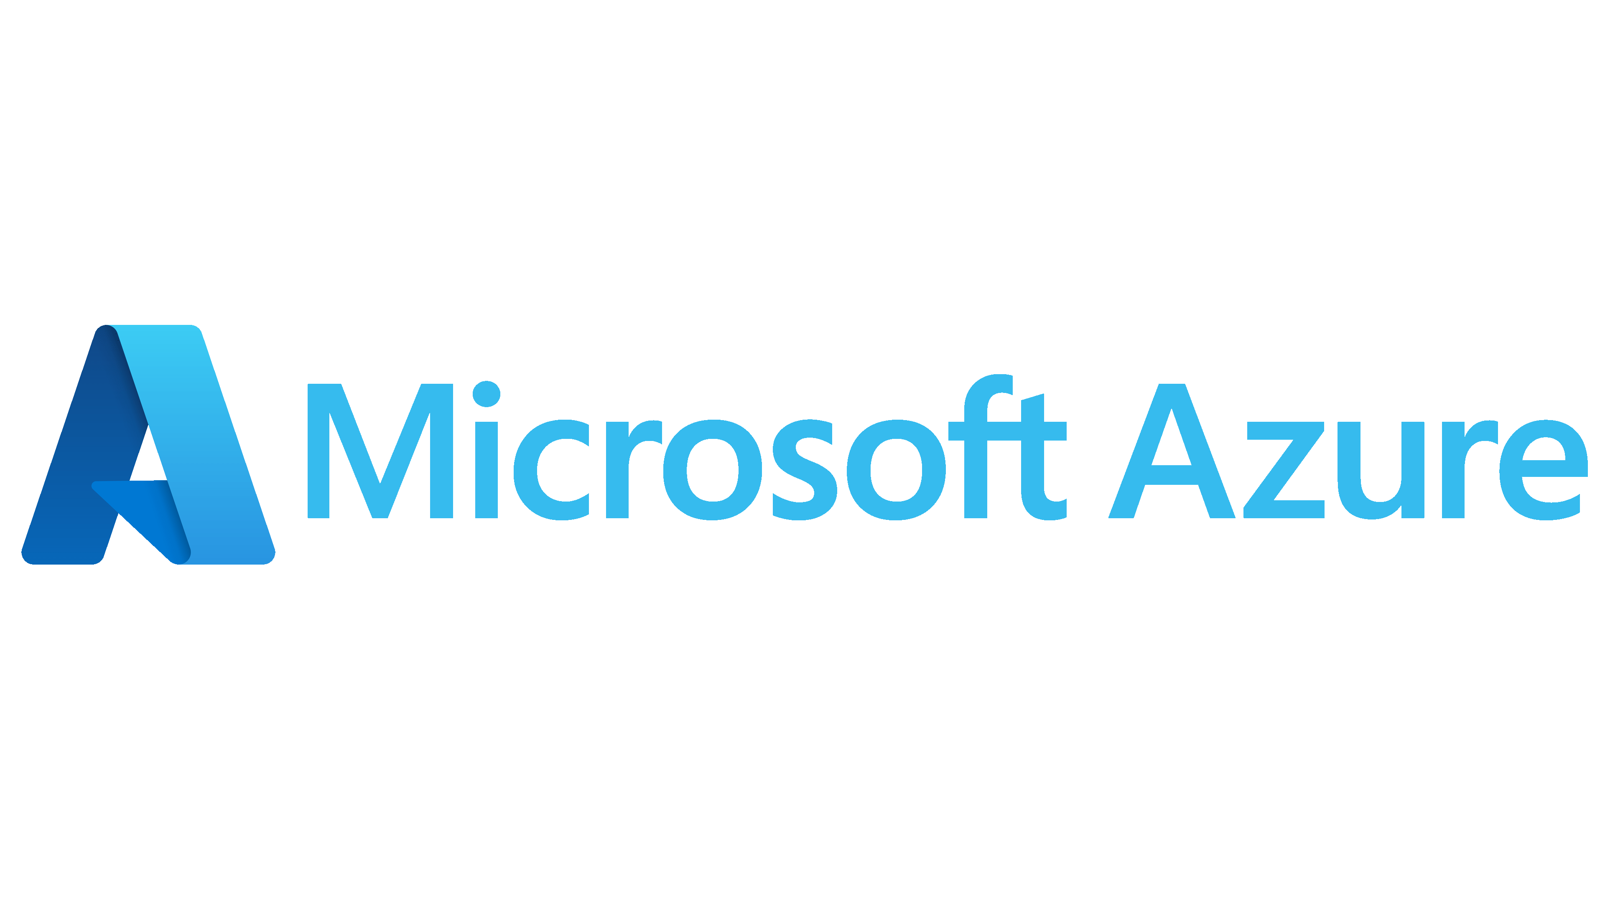
Ficha Técnica
Infraestructura como Servicio (IaaS)
 |  | Información General:
 |  | Nombre del Servicio: | Microsoft Azure VM
 |  | Proveedor: | Microsoft Azure
 |  | Descripción: | Azure Virtual Machines es un servicio de Azure de informática en la nube a petición y escalable.
 |  | Especificaciones del Servicio:
 |  | Computación: | Cree las aplicaciones de IA y rendimiento más innovadoras con máquinas virtuales habilitadas para GPU y optimizadas para HPC en Azure.
Características Técnicas: |  | Almacenamiento: | Azure VMs pueden utilizar almacenamiento de discos administrados estándar o premium. Además, Azure ofrece almacenamiento en blobs para datos no estructurados y almacenamiento de archivos para cargas de trabajo empresariales.
Escalabilidad: | Azure VMs permiten escalar vertical y horizontalmente según las necesidades de la carga de trabajo. | Redes: | Azure permite la creación de redes virtuales para conectar máquinas virtuales entre sí y con otros recursos de Azure de forma segura.Equilibradores de carga para distribuir el tráfico entre múltiples VMs y zonas de disponibilidad para mejorar la disponibilidad y la tolerancia a fallos.
Disponibilidad: | Azure ofrece alta disponibilidad mediante redundancia de datos y servicios dentro de una región y entre regiones. Las zonas de disponibilidad proporcionan opciones para asegurar la continuidad del negocio. | Seguridad: | Azure proporciona seguridad en múltiples capas, incluyendo cifrado de datos en reposo y en tránsito, controles de acceso basados en roles (RBAC), firewalls de red virtual, y protección contra amenazas avanzadas.
Durabilidad: | Azure garantiza la durabilidad de los datos almacenados mediante replicación automática dentro de una misma región o entre regiones. | Condiciones de Uso:
Gestión: | Administración a través de Azure Portal, Azure CLI, y Azure Resource Manager (ARM). Azure Automation permite la automatización de tareas operativas. | Modelos de Pago: | Modelo de pago por uso que permite a los usuarios pagar solo por los recursos que consumen, con opciones de descuentos por compromiso (Azure Reserved VM Instances).
Seguridad y Cumplimiento: |  | Soporte Técnico: | Azure ofrece soporte técnico global las 24 horas del día, los 7 días de la semana, con opciones de soporte estándar y premium dependiendo de las necesidades del cliente.
Certificaciones: | ISO 27001, SOC 1 y SOC 2, GDPR, HIPAA | SLA: | Azure garantiza un alto nivel de disponibilidad y rendimiento a través de sus acuerdos de nivel de servicio (SLA) para diferentes servicios, incluidos los VMs.
Características de Seguridad: | Azure Security Center proporciona detección avanzada de amenazas y respuesta automatizada para proteger las VMs y otros recursos en la nube.Plataforma de SIEM (Security Information and Event Management) basada en la nube para la gestión de la seguridad y el análisis de amenazas. | Información Adicional:
Estimación de Costos |  | Documentación: | Azure ofrece una extensa documentación en línea, tutoriales, guías de inicio rápido y cursos de formación para ayudar a los usuarios a implementar y gestionar VMs de manera efectiva.
Tasa de Cambio Aproximada: | $399.937/mes | Regiones Disponibles: | Azure está disponible en numerosas regiones geográficas en todo el mundo, permitiendo a las organizaciones seleccionar la ubicación que mejor se adapte a sus necesidades de cumplimiento y rendimiento.
Almacenamiento Managed Disks |  | Redes:
Premium SSD: | Se refiere a un tipo de almacenamiento de estado sólido (SSD) de alto rendimiento que está disponible para las máquinas virtuales (VMs) y otros servicios en la nube de Azure. | Transferencia de Datos hacia Internet | La transferencia de datos hacia Internet desde Azure es una parte crucial de la gestión de costos en la nube, con opciones para optimizar y controlar los gastos mediante políticas, herramientas de monitoreo y opciones de conectividad.
Standard HDD: | Tipo de almacenamiento que utiliza discos duros (HDD) tradicionales para proporcionar capacidad de almacenamiento a las máquinas virtuales y otros servicios en la nube.

Plataforma (PaaS)_2
Ficha Técnica
Plataforma como Servicio (PaaS)
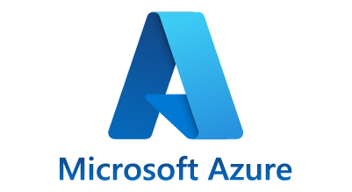 |  | Información General:
 |  | Nombre del Servicio: | Azure App Service
 |  | Proveedor: | Microsoft
 |  | Descripción: | Azure App Service es una plataforma completamente administrada para crear, desplegar y escalar aplicaciones web y APIs rápidamente. Soporta múltiples lenguajes y marcos, y permite la integración continua y la entrega continua (CI/CD).
 |  | Especificaciones del Servicio:
 |  | Lenguajes Soportados: | NET, Java, Node.js, PHP, Python, Ruby, y más
Características Técnicas: |  | Base de datos: | Soporte para bases de datos SQL y NoSQL, incluyendo Azure SQL Database, Cosmos DB, y más
Despliegue: | Despliegue continuo con integración y entrega continua (CI/CD) usando Azure DevOps, GitHub, Bitbucket, y otros | Integraciones: | Integración con se+rvicios de Azure como Azure Functions, Azure Logic Apps, y más
Escalabilidad Automática: | Escalabilidad automática para manejar picos de tráfico y demanda | Condiciones de Uso:
Monitoreo: | Monitoreo y diagnóstico integrados con Azure Monitor y Application Insights | Modelos de Pago: | Pago por uso, suscripción mensual, y opciones de precios reservados
Seguridad y Cumplimiento: |  | Soporte Técnico: | Soporte técnico 24/7 con diferentes niveles de servicio
Certificaciones: | Certificaciones de cumplimiento con estándares internacionales de seguridad y privacidad1. | SLA: | Acuerdo de Nivel de Servicio (SLA) con un tiempo de actividad garantizado del 99.95%
Características de Seguridad: | Seguridad integrada con firewalls, autenticación multifactor, y más | Información Adicional:
Estimación de Costos |  | Documentación: | Documentación extensa y recursos de aprendizaje disponibles en el sitio web de Azure
Tasa de Cambio Aproximada: | Varía según la región y el tipo de suscripción | Regiones Disponibles: | Disponible en múltiples regiones globales, con centros de datos en América, Europa, Asia, y más

Plataforma(PaaS)_3
Ficha Técnica
Plataforma como Servicio (PaaS)
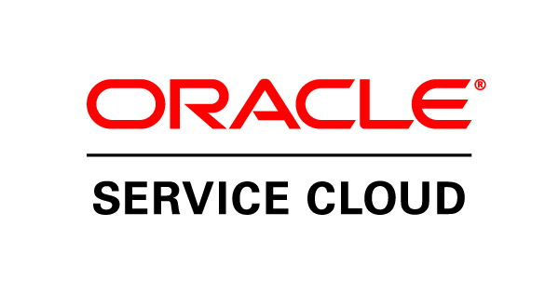 |  | Información General:
 |  | Nombre del Servicio: | Oracle Cloud Infrastructure (OCI)
 |  | Proveedor: | Oracle Cloud
 |  | Descripción: | Proporciona capacidad informática rápida, flexible y asequible para cualquier necesidad de cargas de trabajo, desde instancias con hardware dedicado de alto rendimiento y máquinas virtuales flexibles hasta contenedores ligeros y recursos informáticos sin servidor.
 |  | Especificaciones del Servicio:
 |  | Lenguajes Soportados: | Java, Node.js, Python, PHP, Ruby, y más
Características Técnicas: |  | Base de datos: | Soporte para bases de datos relacionales y NoSQL, incluyendo Oracle Database, MySQL, y más
Despliegue: | Despliegue continuo con integración y entrega continua (CI/CD) usando herramientas como Oracle Developer Cloud Service | Integraciones: | Integración con otros servicios de Oracle Cloud, así como con aplicaciones de terceros
Escalabilidad Automática: | Escalabilidad automática para manejar picos de tráfico y demanda | Condiciones de Uso:
Monitoreo: | Monitoreo y diagnóstico integrados con Oracle Management Cloud | Modelos de Pago: | Pago por uso, suscripción mensual, y opciones de precios reservados
Seguridad y Cumplimiento: |  | Soporte Técnico: | Soporte técnico 24/7 con diferentes niveles de servicio
Certificaciones: | Certificaciones de cumplimiento con estándares internacionales de seguridad y privacidad | SLA: | Acuerdo de Nivel de Servicio (SLA) con un tiempo de actividad garantizado del 99.95%
Características de Seguridad: | Seguridad integrada con firewalls, autenticación multifactor, y más | Información Adicional:
Estimación de Costos |  | Documentación: | Documentación extensa y recursos de aprendizaje disponibles en el sitio web de Oracle Cloud
Tasa de Cambio Aproximada: | $13.025 COP/Hora | Regiones Disponibles: | Disponible en múltiples regiones globales, con centros de datos en América, Europa, Asia, y más

Software(SaaS)_1
Ficha Técnica
Software como Servicio (SaaS)
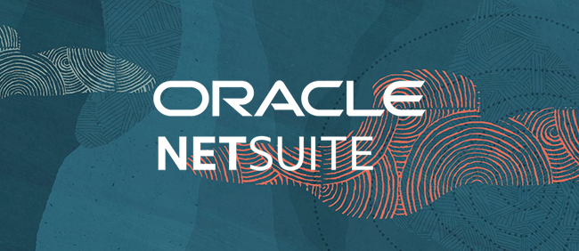 |  | Información General:
 |  | Nombre del Servicio: | NetSuite Warehouse Management System
 |  | Proveedor: | Oracle NetSuite
 |  | Descripción: | Optimiza las operaciones diarias de almacén utilizando prácticas líderes en la industria, como escaneo móvil de códigos de barras por RF, estrategias definidas para almacenamiento y recolección, gestión de tareas, recibos de autorización de devolución y planes de conteo de ciclos.
 |  | Especificaciones del Servicio:
 |  | Aplicaciones Incluidas: | NetSuite WMS incluye aplicaciones y funcionalidades clave como gestión de inventario, gestión de órdenes, cumplimiento de pedidos, administración de ubicaciones y espacio de almacenamiento, gestión de trabajos y órdenes de trabajo, entre otras.
Características Técnicas: |  | Capacidades de Colaboración: | Facilita la colaboración entre equipos dentro del almacén y a través de diferentes departamentos de la organización mediante la visibilidad compartida de datos y procesos.
Almacenamiento: | Permite la gestión eficiente del espacio de almacenamiento, asignación dinámica de ubicaciones, optimización de rutas y seguimiento detallado del inventario. | Integraciones: | NetSuite WMS se integra nativamente con otros módulos de NetSuite, como finanzas, CRM y gestión de pedidos. También ofrece capacidades de integración con sistemas externos a través de APIs y herramientas de integración.
Seguridad: | NetSuite WMS incluye características avanzadas de seguridad basadas en roles y permisos, cifrado de datos, auditorías y cumplimiento de estándares de seguridad. | Condiciones de Uso
Movilidad: | Ofrece capacidades móviles que permiten a los usuarios acceder y gestionar datos desde dispositivos móviles, mejorando la productividad y la precisión operativa en el almacén. | Modelos de Suscripción: | NetSuite WMS está disponible a través de modelos de suscripción basados en la nube, con opciones de pago mensual o anual dependiendo de las necesidades y el tamaño de la organización.
Seguridad y Cumplimiento: |  | Soporte Técnico: | Oracle NetSuite proporciona soporte técnico que varía según el nivel de suscripción y las necesidades específicas del cliente, con opciones que pueden incluir soporte telefónico, asistencia en línea y recursos de conocimiento.
Certificaciones: | SOC 1, SOC 2 y ISO 27001. | SLA: | Los detalles específicos del SLA dependen del acuerdo de servicio suscrito con NetSuite, pero típicamente incluyen compromisos de disponibilidad y tiempos de respuesta.
Características de Seguridad: | Incluye cifrado de datos, controles de acceso basados en roles, monitoreo de actividad y auditorías para cumplir con los requisitos de seguridad y privacidad de los datos. | Información Adicional:
Estimación de Costos (en Pesos Colombianos - COP) |  | Documentación: | Oracle NetSuite proporciona documentación detallada que incluye guías de usuario, manuales de implementación, tutoriales y documentación técnica para ayudar a los usuarios a maximizar el valor de NetSuite WMS.
Tasa de Cambio Aproximada: | $400.000 COP/Mensuales | Regiones Disponibles: | NetSuite WMS está disponible globalmente a través de la plataforma en la nube de Oracle NetSuite, lo que permite a las organizaciones desplegar y utilizar la solución en múltiples regiones geográficas según sus necesidades y requisitos de cumplimiento.

Software(SaaS)_2
Ficha Técnica
Software como Servicio (SaaS)
 |  | Información General:
 |  | Nombre del Servicio: | Google Workspace
 |  | Proveedor: | AppDirect
 |  | Descripción: | Google Workspace está diseñado para mejorar la eficiencia operativa, facilitar la colaboración entre equipos distribuidos y proporcionar herramientas robustas para la productividad empresarial en un entorno seguro y basado en la nube.
 |  | Especificaciones del Servicio:
 |  | Aplicaciones Incluidas: | Gmail, Google Calendar, Google Drive, Google Docs, Google Sheets, Google Slides, Google Meet, Google Chat, Google Forms, Google Sites.
Características Técnicas: |  | Almacenamiento: | Ofrece almacenamiento en la nube con capacidades escalables y opciones de almacenamiento adicional mediante Google Drive Enterprise.
Actualizaciones: | Las actualizaciones en Google Workspace son continuas, automáticas y están diseñadas para mejorar la seguridad, la funcionalidad y la experiencia del usuario. Esto asegura que las organizaciones se beneficien de las últimas innovaciones y mejoras sin interrupciones significativas en sus operaciones diarias. | Colaboración: | Facilita la colaboración en tiempo real y la comunicación efectiva entre equipos, con funciones como edición simultánea de documentos, comentarios en línea, y herramientas de videoconferencia y mensajería.
Seguridad: | Incluye medidas de seguridad avanzadas como el cifrado de datos en tránsito y en reposo, autenticación multifactor (MFA), controles de acceso granulares, y cumplimiento con estándares de seguridad. | Condiciones de Uso
Compatibilidad: | Google Workspace se esfuerza por ofrecer una alta compatibilidad con diversos navegadores, sistemas operativos y estándares de seguridad, lo que facilita su adopción y uso en una variedad de entornos empresariales y de usuario final. | Modelos de Suscripción: | Ofrece varios planes de suscripción según las necesidades de la organización, con opciones como Business Starter, Business Standard, Business Plus y Enterprise, cada uno con características y límites de almacenamiento diferenciados.
Seguridad y Cumplimiento: |  | Soporte Técnico: | Proporciona soporte técnico 24/7 a través de múltiples canales, incluyendo soporte telefónico, chat en vivo y recursos de ayuda en línea.
Certificaciones: | GDPR, HIPAA , Privacy Shield, ISO 27001 y SOC 2. | SLA: | Google Workspace garantiza un SLA del 99.9% de tiempo de actividad para sus servicios principales como Gmail, Calendar y Drive, asegurando alta disponibilidad y confiabilidad.
Características de Seguridad: | Además del cifrado y la autenticación multifactor, Google Workspace ofrece protección contra amenazas avanzadas, monitoreo continuo de seguridad y auditorías de cumplimiento. | Información Adicional:
Estimación de Costos (en Pesos Colombianos - COP) |  | Documentación: | Google proporciona una extensa documentación en línea que incluye guías de usuario, tutoriales, documentación técnica y recursos de capacitación para maximizar el uso y la administración de Google Workspace.
Tasa de Cambio Aproximada: | $1.471.860 COP/ Anual | Regiones Disponibles: | Google Workspace está disponible globalmente en múltiples regiones geográficas, permitiendo a las organizaciones seleccionar la ubicación de los datos para cumplir con requisitos de cumplimiento y regulaciones locales.

Software(SaaS)_3
Ficha Técnica
Software como Servicio (SaaS)
 |  | Información General:
 |  | Nombre del Servicio: | Dropbox
 |  | Proveedor: | Dropbox, inc.
 |  | Descripción: | Servicio de almacenamiento en la nube que permite a los usuarios almacenar y compartir archivos y carpetas
 |  | Especificaciones del Servicio:
 |  | Aplicaciones Incluidas: | Dropbox ofrece aplicaciones para escritorio (Windows, macOS, Linux), aplicaciones móviles (iOS, Android) y acceso web.
Características Técnicas: |  | Almacenamiento: | Almacenamiento en la nube con capacidades que varían según el plan, desde 2 GB en el plan gratuito hasta espacio ilimitado en planes empresariales.
Actualizaciones: | Actualizaciones automáticas y periódicas para mejorar la seguridad, el rendimiento y añadir nuevas funcionalidades. | Colaboración: | Permite la colaboración en tiempo real con características como Dropbox Paper, comentarios en archivos, y flujos de trabajo compartidos.
Seguridad: | -Cifrado de Datos -Autenticación -Administración de Permisos -Historial de Versiones -Recuperación de Archivos -Monitoreo y Auditoría -Cumplimiento | Condiciones de Uso
Compatibilidad: | Compatible con una amplia gama de sistemas operativos y dispositivos. Integra con herramientas populares como Microsoft 365, Google Workspace, Slack, y más. | Modelos de Suscripción: | -Basic (Gratis): -Plus -Family -empresariales
Seguridad y Cumplimiento: |  | Soporte Técnico: | Soporte técnico 24/7 para usuarios empresariales, soporte por correo electrónico y chat en tiempo real. Amplia base de conocimientos y comunidad en línea.
Certificaciones: | -SOC 1, SOC 2 y SOC 3 -ISO/IEC 27001 -ISO/IEC 27018 -ISO/IEC 27701 -GDPR (Reglamento General de Protección de Datos) -HIPAA (Ley de Portabilidad y Responsabilidad de Seguros de Salud) -CSA STAR (Cloud Security Alliance - Security, Trust & Assurance Registry) -FedRAMP (Programa Federal de Administración de Riesgos y Autorizaciones) | SLA: | Garantía de disponibilidad del 99.9%.
Características de Seguridad: | Cifrado de datos, autenticación de dos factores (2FA), administración de permisos y roles, historial de versiones de archivos, y recuperación de archivos borrados. | Información Adicional:
Estimación de Costos (en Pesos Colombianos - COP) |  | Documentación: | Guías de Inicio Rápido -Tutoriales -Centro de Ayuda -API y Desarrolladores -Foros de la Comunidad -Guías de Seguridad y Cumplimiento
Tasa de Cambio Aproximada: | 1 USD ≈ 4,000 COP | Regiones Disponibles: | Dropbox está disponible globalmente y cuenta con una infraestructura de centros de datos distribuidos para mejorar la disponibilidad y el rendimiento del servicio.

